3A(3) CSR NONSEK
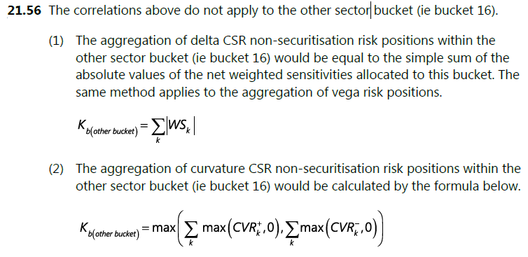
Tabel 3A(3): Perhitungan Beban Modal Risiko Credit Spread Risk (CSR) Non-Sekuritisasi

 |  |  |  |  |  |  | Dalam Rupiah
a. | Perhitungan Beban Modal |  |  |  | Korelasi Menengah | Korelasi Tinggi | Korelasi Rendah
 | i. | Beban modal risiko delta
 | ii. | Beban modal risiko vega
 | iii. | Beban modal risiko kurvatur
 | iv. | Beban modal kelas risiko Credit Spread Risk (CSR) Non-Sekuritisasi |  |  | - | - | -

b. | Rincian Perhitungan Beban Modal untuk Risiko Delta, Vega dan Kurvatur |  |  |  |  |  |  |  |  |  |  |  |  |  |  |  |  |  |  |  |  |  |  |  |  |  |  |  |  |  |  |  |  |  |  |  |  |  |  |  | Dalam Rupiah
 | No | Bucket | Peringkat (Rating) | Sektor | Risiko Delta |  |  |  |  |  |  |  | Risiko Vega |  |  |  |  |  |  |  | Risiko Kurvatur
 |  |  |  |  | Kb |  |  | ∑k∑k≠lρklWSkWSl |  |  | Sensitivitas Tertimbang Netto (∑Ws) | ∑Ws2 | Kb |  |  | ∑k∑k≠lρklWSkWSl |  |  | Sensitivitas Tertimbang Netto (∑Ws) | ∑Ws2 | Kb |  |  | Kb+ |  |  | Kb- |  |  | ∑k∑k≠lρklCVR+kCVR+lψ(CVR+kCVR+l) |  |  | ∑k∑k≠lρklCVR-kCVR-lψ(CVR-kCVR-l) |  |  | ∑CVR+ | ∑CVR- | ∑max(CVR+,0) | ∑max(CVR-,0) | ∑max(CVRk+,0)2 Isi 0 untuk Bucket risiko 16 | ∑max(CVRk-,0)2 Isi 0 untuk Bucket risiko 16
 |  |  |  |  | Korelasi Menengah | Korelasi Tinggi | Korelasi Rendah | Korelasi Menengah | Korelasi Tinggi | Korelasi Rendah |  |  | Korelasi Menengah | Korelasi Tinggi | Korelasi Rendah | Korelasi Menengah | Korelasi Tinggi | Korelasi Rendah |  |  | Korelasi Menengah | Korelasi Tinggi | Korelasi Rendah | Korelasi Menengah | Korelasi Tinggi | Korelasi Rendah | Korelasi Menengah | Korelasi Tinggi | Korelasi Rendah | Korelasi Menengah | Korelasi Tinggi | Korelasi Rendah | Korelasi Menengah | Korelasi Tinggi | Korelasi Rendah
 | 1 | 1 | Investment grade (IG) | Pemerintah pusat termasuk bank sentral, bank pembangunan multilateral | - | - | - |  |  |  |  |  | - | - | - |  |  |  |  |  | 0 | 0 | 0 | 0 | 0 | 0 | 0 | 0 | 0
 | 2 | 2 |  | Pemerintah daerah, lembaga non-keuangan yang didukung pemerintah, pendidikan, administrasi publik | - | - | - |  |  |  |  |  | - | - | - |  |  |  |  |  | 0 | 0 | 0 | 0 | 0 | 0 | 0 | 0 | 0
 | 3 | 3 |  | Finansial termasuk perusahaan keuangan yang didukung pemerintah | - | - | - |  |  |  |  |  | - | - | - |  |  |  |  |  | 0 | 0 | 0 | 0 | 0 | 0 | 0 | 0 | 0
 | 4 | 4 |  | Bahan dasar, energi, industri, pertanian, manufaktur, pertambangan dan penggalian | - | - | - |  |  |  |  |  | - | - | - |  |  |  |  |  | 0 | 0 | 0 | 0 | 0 | 0 | 0 | 0 | 0
 | 5 | 5 |  | Barang dan jasa konsumen, transportasi dan penyimpanan, administrasi dan layanan pendukung | - | - | - |  |  |  |  |  | - | - | - |  |  |  |  |  | 0 | 0 | 0 | 0 | 0 | 0 | 0 | 0 | 0
 | 6 | 6 |  | Teknologi, telekomunikasi | - | - | - |  |  |  |  |  | - | - | - |  |  |  |  |  | 0 | 0 | 0 | 0 | 0 | 0 | 0 | 0 | 0
 | 7 | 7 |  | Perawatan kesehatan, utilitas, kegiatan profesional dan kegiatan teknis | - | - | - |  |  |  |  |  | - | - | - |  |  |  |  |  | 0 | 0 | 0 | 0 | 0 | 0 | 0 | 0 | 0
 | 8 | 8 |  | Covered bonds(2) | - | - | - |  |  |  |  |  | - | - | - |  |  |  |  |  | 0 | 0 | 0 | 0 | 0 | 0 | 0 | 0 | 0
 | 9 | 9 | High yield (HY) & non-rated (NR) | Pemerintah pusat termasuk bank sentral, bank pembangunan multilateral | - | - | - |  |  |  |  |  | - | - | - |  |  |  |  |  | 0 | 0 | 0 | 0 | 0 | 0 | 0 | 0 | 0
 | 10 | 10 |  | Pemerintah daerah, lembaga non-keuangan yang didukung pemerintah, pendidikan, administrasi publik | - | - | - |  |  |  |  |  | - | - | - |  |  |  |  |  | 0 | 0 | 0 | 0 | 0 | 0 | 0 | 0 | 0
 | 11 | 11 |  | Finansial termasuk perusahaan keuangan yang didukung pemerintah | - | - | - |  |  |  |  |  | - | - | - |  |  |  |  |  | 0 | 0 | 0 | 0 | 0 | 0 | 0 | 0 | 0
 | 12 | 12 |  | Bahan dasar, energi, industri, pertanian, manufaktur, pertambangan dan penggalian | - | - | - |  |  |  |  |  | - | - | - |  |  |  |  |  | 0 | 0 | 0 | 0 | 0 | 0 | 0 | 0 | 0
 | 13 | 13 |  | Barang dan jasa konsumen, transportasi dan penyimpanan, administrasi dan layanan pendukung | - | - | - |  |  |  |  |  | - | - | - |  |  |  |  |  | 0 | 0 | 0 | 0 | 0 | 0 | 0 | 0 | 0
 | 14 | 14 |  | Teknologi, telekomunikasi | - | - | - |  |  |  |  |  | - | - | - |  |  |  |  |  | 0 | 0 | 0 | 0 | 0 | 0 | 0 | 0 | 0
 | 15 | 15 |  | Perawatan kesehatan, utilitas, kegiatan profesional dan kegiatan teknis | - | - | - |  |  |  |  |  | - | - | - |  |  |  |  |  | 0 | 0 | 0 | 0 | 0 | 0 | 0 | 0 | 0
 | 16 | 16 | Sektor lainnya |  | - | - | - |  |  |  |  |  | - | - | - |  |  |  |  |  | 0 | 0 | 0 | 0 | 0 | 0 | 0 | 0 | 0
 | 17 | 17 | IG Indices |  | - | - | - |  |  |  |  |  | - | - | - |  |  |  |  |  | 0 | 0 | 0 | 0 | 0 | 0 | 0 | 0 | 0
 | 18 | 18 | HY Indices |  | - | - | - |  |  |  |  |  | - | - | - |  |  |  |  |  | 0 | 0 | 0 | 0 | 0 | 0 | 0 | 0 | 0

3A(4) CSR NONCTP
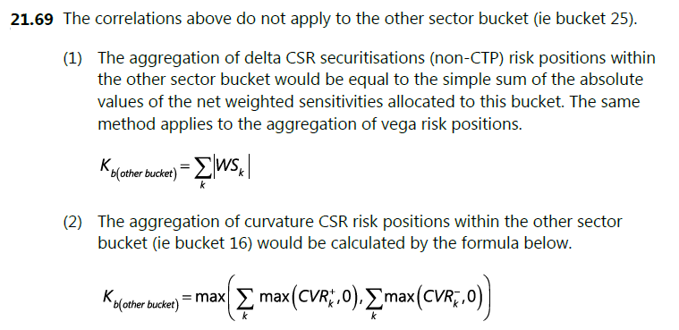
Tabel 3A(4): Perhitungan Beban Modal Risiko Credit Spread Risk (CSR) Sekuritisasi Non-CTP

 |  |  |  |  |  |  | Dalam Rupiah
a. | Perhitungan Beban Modal |  |  |  | Korelasi Menengah | Korelasi Tinggi | Korelasi Rendah
 | i. | Beban modal risiko delta
 | ii. | Beban modal risiko vega
 | iii. | Beban modal risiko kurvatur
 | iv. | Beban modal kelas risiko Credit Spread Risk (CSR) Sekuritisasi Non-CTP |  |  | - | - | -

b. | Rincian Perhitungan Beban Modal untuk Risiko Delta, Vega dan Kurvatur |  |  |  |  |  |  |  |  |  |  |  |  |  |  |  |  |  |  |  |  |  |  |  |  |  |  |  |  |  |  |  |  |  |  |  |  |  |  |  | Dalam Rupiah
 | No | Bucket | Peringkat (Rating) | Sektor | Risiko Delta |  |  |  |  |  |  |  | Risiko Vega |  |  |  |  |  |  |  | Risiko Kurvatur
 |  |  |  |  | Kb |  |  | ∑k∑k≠lρklWSkWSl |  |  | Sensitivitas Tertimbang Netto (∑Ws) | ∑Ws2 | Kb |  |  | ∑k∑k≠lρklWSkWSl |  |  | Sensitivitas Tertimbang Netto (∑Ws) | ∑Ws2 | Kb |  |  | Kb+ |  |  | Kb- |  |  | ∑k∑k≠lρklCVR+kCVR+lψ(CVR+kCVR+l) |  |  | ∑k∑k≠lρklCVR-kCVR-lψ(CVR-kCVR-l) |  |  | ∑CVR+ | ∑CVR- | ∑max(CVR+,0) | ∑max(CVR-,0) | ∑max(CVRk+,0)2 Isi 0 untuk Bucket risiko 25 | ∑max(CVRk-,0)2 Isi 0 untuk Bucket risiko 25
 |  |  |  |  | Korelasi Menengah | Korelasi Tinggi | Korelasi Rendah | Korelasi Menengah | Korelasi Tinggi | Korelasi Rendah |  |  | Korelasi Menengah | Korelasi Tinggi | Korelasi Rendah | Korelasi Menengah | Korelasi Tinggi | Korelasi Rendah |  |  | Korelasi Menengah | Korelasi Tinggi | Korelasi Rendah | Korelasi Menengah | Korelasi Tinggi | Korelasi Rendah | Korelasi Menengah | Korelasi Tinggi | Korelasi Rendah | Korelasi Menengah | Korelasi Tinggi | Korelasi Rendah | Korelasi Menengah | Korelasi Tinggi | Korelasi Rendah
 | 1 | 1 | Senior Investment grade (IG) | RMBS (Residential Mortgage Backed Securities) – Prime | - | - | - |  |  |  |  |  | - | - | - |  |  |  |  |  | 0 | 0 | 0 | 0 | 0 | 0 | 0 | 0 | 0
 | 2 | 2 |  | RMBS – Mid-Prime | - | - | - |  |  |  |  |  | - | - | - |  |  |  |  |  | 0 | 0 | 0 | 0 | 0 | 0 | 0 | 0 | 0
 | 3 | 3 |  | RMBS – Sub-Prime | - | - | - |  |  |  |  |  | - | - | - |  |  |  |  |  | 0 | 0 | 0 | 0 | 0 | 0 | 0 | 0 | 0
 | 4 | 4 |  | CMBS (Commercial Mortgage Backed Securities) | - | - | - |  |  |  |  |  | - | - | - |  |  |  |  |  | 0 | 0 | 0 | 0 | 0 | 0 | 0 | 0 | 0
 | 5 | 5 |  | ABS (Asset Backed Securities) – Pinjaman kepada pelajar | - | - | - |  |  |  |  |  | - | - | - |  |  |  |  |  | 0 | 0 | 0 | 0 | 0 | 0 | 0 | 0 | 0
 | 6 | 6 |  | ABS – Kartu kredit | - | - | - |  |  |  |  |  | - | - | - |  |  |  |  |  | 0 | 0 | 0 | 0 | 0 | 0 | 0 | 0 | 0
 | 7 | 7 |  | ABS – Kredit kendaraan bermotor | - | - | - |  |  |  |  |  | - | - | - |  |  |  |  |  | 0 | 0 | 0 | 0 | 0 | 0 | 0 | 0 | 0
 | 8 | 8 |  | CLO (Collateralized Loan Obligation) non-correlation trading portfolio | - | - | - |  |  |  |  |  | - | - | - |  |  |  |  |  | 0 | 0 | 0 | 0 | 0 | 0 | 0 | 0 | 0
 | 9 | 9 | Non-Senior Investment grade (IG) | RMBS (Residential Mortgage Backed Securities) – Prime | - | - | - |  |  |  |  |  | - | - | - |  |  |  |  |  | 0 | 0 | 0 | 0 | 0 | 0 | 0 | 0 | 0
 | 10 | 10 |  | RMBS – Mid-Prime | - | - | - |  |  |  |  |  | - | - | - |  |  |  |  |  | 0 | 0 | 0 | 0 | 0 | 0 | 0 | 0 | 0
 | 11 | 11 |  | RMBS – Sub-Prime | - | - | - |  |  |  |  |  | - | - | - |  |  |  |  |  | 0 | 0 | 0 | 0 | 0 | 0 | 0 | 0 | 0
 | 12 | 12 |  | CMBS (Commercial Mortgage Backed Securities) | - | - | - |  |  |  |  |  | - | - | - |  |  |  |  |  | 0 | 0 | 0 | 0 | 0 | 0 | 0 | 0 | 0
 | 13 | 13 |  | ABS (Asset Backed Securities) – Pinjaman kepada pelajar | - | - | - |  |  |  |  |  | - | - | - |  |  |  |  |  | 0 | 0 | 0 | 0 | 0 | 0 | 0 | 0 | 0
 | 14 | 14 |  | ABS – Kartu kredit | - | - | - |  |  |  |  |  | - | - | - |  |  |  |  |  | 0 | 0 | 0 | 0 | 0 | 0 | 0 | 0 | 0
 | 15 | 15 |  | ABS – Kredit kendaraan bermotor | - | - | - |  |  |  |  |  | - | - | - |  |  |  |  |  | 0 | 0 | 0 | 0 | 0 | 0 | 0 | 0 | 0
 | 16 | 16 |  | CLO (Collateralized Loan Obligation) non-correlation trading portfolio | - | - | - |  |  |  |  |  | - | - | - |  |  |  |  |  | 0 | 0 | 0 | 0 | 0 | 0 | 0 | 0 | 0
 | 17 | 17 | High yield (HY) & non-rated (NR) | RMBS (Residential Mortgage Backed Securities) – Prime | - | - | - |  |  |  |  |  | - | - | - |  |  |  |  |  | 0 | 0 | 0 | 0 | 0 | 0 | 0 | 0 | 0
 | 18 | 18 |  | RMBS – Mid-Prime | - | - | - |  |  |  |  |  | - | - | - |  |  |  |  |  | 0 | 0 | 0 | 0 | 0 | 0 | 0 | 0 | 0
 | 19 | 19 |  | RMBS – Sub-Prime | - | - | - |  |  |  |  |  | - | - | - |  |  |  |  |  | 0 | 0 | 0 | 0 | 0 | 0 | 0 | 0 | 0
 | 20 | 20 |  | CMBS (Commercial Mortgage Backed Securities) | - | - | - |  |  |  |  |  | - | - | - |  |  |  |  |  | 0 | 0 | 0 | 0 | 0 | 0 | 0 | 0 | 0
 | 21 | 21 |  | ABS (Asset Backed Securities) – Pinjaman kepada pelajar | - | - | - |  |  |  |  |  | - | - | - |  |  |  |  |  | 0 | 0 | 0 | 0 | 0 | 0 | 0 | 0 | 0
 | 22 | 22 |  | ABS – Kartu kredit | - | - | - |  |  |  |  |  | - | - | - |  |  |  |  |  | 0 | 0 | 0 | 0 | 0 | 0 | 0 | 0 | 0
 | 23 | 23 |  | ABS – Kredit kendaraan bermotor | - | - | - |  |  |  |  |  | - | - | - |  |  |  |  |  | 0 | 0 | 0 | 0 | 0 | 0 | 0 | 0 | 0
 | 24 | 24 |  | CLO (Collateralized Loan Obligation) non-correlation trading portfolio | - | - | - |  |  |  |  |  | - | - | - |  |  |  |  |  | 0 | 0 | 0 | 0 | 0 | 0 | 0 | 0 | 0
 | 25 | 25 | Sektor Lainnya |  | - | - | - |  |  |  |  |  | - | - | - |  |  |  |  |  | 0 | 0 | 0 | 0 | 0 | 0 | 0 | 0 | 0

3A(5) CSR CTP
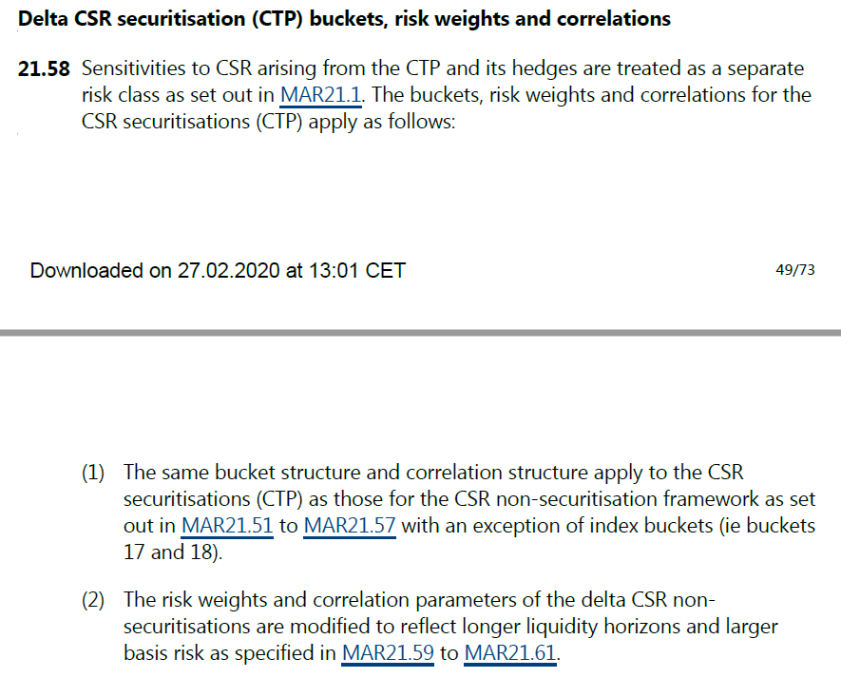
Tabel 3A(5): Perhitungan Beban Modal Risiko Credit Spread Risk (CSR) Sekuritisasi CTP

 |  |  |  |  |  |  | Dalam Rupiah
a. | Perhitungan Beban Modal |  |  |  | Korelasi Menengah | Korelasi Tinggi | Korelasi Rendah
 | i. | Beban modal risiko delta
 | ii. | Beban modal risiko vega
 | iii. | Beban modal risiko kurvatur
 | iv. | Beban modal kelas risiko Credit Spread Risk (CSR) Sekuritisasi CTP |  |  | - | - | -

b. | Rincian Perhitungan Beban Modal untuk Risiko Delta, Vega dan Kurvatur |  |  |  |  |  |  |  |  |  |  |  |  |  |  |  |  |  |  |  |  |  |  |  |  |  |  |  |  |  |  |  |  |  |  |  |  |  |  |  | Dalam Rupiah
 | No | Bucket | Peringkat (Rating) | Sektor | Risiko Delta |  |  |  |  |  |  |  | Risiko Vega |  |  |  |  |  |  |  | Risiko Kurvatur
 |  |  |  |  | Kb |  |  | ∑k∑k≠lρklWSkWSl |  |  | Sensitivitas Tertimbang Netto (∑Ws) | ∑Ws2 | Kb |  |  | ∑k∑k≠lρklWSkWSl |  |  | Sensitivitas Tertimbang Netto (∑Ws) | ∑Ws2 | Kb |  |  | Kb+ |  |  | Kb- |  |  | ∑k∑k≠lρklCVR+kCVR+lψ(CVR+kCVR+l) |  |  | ∑k∑k≠lρklCVR-kCVR-lψ(CVR-kCVR-l) |  |  | ∑CVR+ | ∑CVR- | ∑max(CVR+,0) | ∑max(CVR-,0) | ∑max(CVRk+,0)2 Isi 0 untuk Bucket risiko 16 | ∑max(CVRk-,0)2 Isi 0 untuk Bucket risiko 16
 |  |  |  |  | Korelasi Menengah | Korelasi Tinggi | Korelasi Rendah | Korelasi Menengah | Korelasi Tinggi | Korelasi Rendah |  |  | Korelasi Menengah | Korelasi Tinggi | Korelasi Rendah | Korelasi Menengah | Korelasi Tinggi | Korelasi Rendah |  |  | Korelasi Menengah | Korelasi Tinggi | Korelasi Rendah | Korelasi Menengah | Korelasi Tinggi | Korelasi Rendah | Korelasi Menengah | Korelasi Tinggi | Korelasi Rendah | Korelasi Menengah | Korelasi Tinggi | Korelasi Rendah | Korelasi Menengah | Korelasi Tinggi | Korelasi Rendah
 | 1 | 1 | Investment grade (IG) | Pemerintah pusat termasuk bank sentral, bank pembangunan multilateral | - | - | - |  |  |  |  |  | - | - | - |  |  |  |  |  | 0 | 0 | 0 | 0 | 0 | 0 | 0 | 0 | 0
 | 2 | 2 |  | Pemerintah daerah, lembaga non-keuangan yang didukung pemerintah, pendidikan, administrasi publik | - | - | - |  |  |  |  |  | - | - | - |  |  |  |  |  | 0 | 0 | 0 | 0 | 0 | 0 | 0 | 0 | 0
 | 3 | 3 |  | Finansial termasuk perusahaan keuangan yang didukung pemerintah | - | - | - |  |  |  |  |  | - | - | - |  |  |  |  |  | 0 | 0 | 0 | 0 | 0 | 0 | 0 | 0 | 0
 | 4 | 4 |  | Bahan dasar, energi, industri, pertanian, manufaktur, pertambangan dan penggalian | - | - | - |  |  |  |  |  | - | - | - |  |  |  |  |  | 0 | 0 | 0 | 0 | 0 | 0 | 0 | 0 | 0
 | 5 | 5 |  | Barang dan jasa konsumen, transportasi dan penyimpanan, administrasi dan layanan pendukung | - | - | - |  |  |  |  |  | - | - | - |  |  |  |  |  | 0 | 0 | 0 | 0 | 0 | 0 | 0 | 0 | 0
 | 6 | 6 |  | Teknologi, telekomunikasi | - | - | - |  |  |  |  |  | - | - | - |  |  |  |  |  | 0 | 0 | 0 | 0 | 0 | 0 | 0 | 0 | 0
 | 7 | 7 |  | Perawatan kesehatan, utilitas, kegiatan profesional dan kegiatan teknis | - | - | - |  |  |  |  |  | - | - | - |  |  |  |  |  | 0 | 0 | 0 | 0 | 0 | 0 | 0 | 0 | 0
 | 8 | 8 |  | Covered bonds(2) | - | - | - |  |  |  |  |  | - | - | - |  |  |  |  |  | 0 | 0 | 0 | 0 | 0 | 0 | 0 | 0 | 0
 | 9 | 9 | High yield (HY) & non-rated (NR) | Pemerintah pusat termasuk bank sentral, bank pembangunan multilateral | - | - | - |  |  |  |  |  | - | - | - |  |  |  |  |  | 0 | 0 | 0 | 0 | 0 | 0 | 0 | 0 | 0
 | 10 | 10 |  | Pemerintah daerah, lembaga non-keuangan yang didukung pemerintah, pendidikan, administrasi publik | - | - | - |  |  |  |  |  | - | - | - |  |  |  |  |  | 0 | 0 | 0 | 0 | 0 | 0 | 0 | 0 | 0
 | 11 | 11 |  | Finansial termasuk perusahaan keuangan yang didukung pemerintah | - | - | - |  |  |  |  |  | - | - | - |  |  |  |  |  | 0 | 0 | 0 | 0 | 0 | 0 | 0 | 0 | 0
 | 12 | 12 |  | Bahan dasar, energi, industri, pertanian, manufaktur, pertambangan dan penggalian | - | - | - |  |  |  |  |  | - | - | - |  |  |  |  |  | 0 | 0 | 0 | 0 | 0 | 0 | 0 | 0 | 0
 | 13 | 13 |  | Barang dan jasa konsumen, transportasi dan penyimpanan, administrasi dan layanan pendukung | - | - | - |  |  |  |  |  | - | - | - |  |  |  |  |  | 0 | 0 | 0 | 0 | 0 | 0 | 0 | 0 | 0
 | 14 | 14 |  | Teknologi, telekomunikasi | - | - | - |  |  |  |  |  | - | - | - |  |  |  |  |  | 0 | 0 | 0 | 0 | 0 | 0 | 0 | 0 | 0
 | 15 | 15 |  | Perawatan kesehatan, utilitas, kegiatan profesional dan kegiatan teknis | - | - | - |  |  |  |  |  | - | - | - |  |  |  |  |  | 0 | 0 | 0 | 0 | 0 | 0 | 0 | 0 | 0
 | 16 | 16 | Sektor lainnya |  | - | - | - |  |  |  |  |  | - | - | - |  |  |  |  |  | 0 | 0 | 0 | 0 | 0 | 0 | 0 | 0 | 0

3A(7) EQ
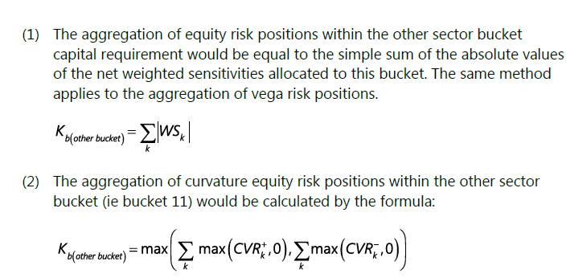
Tabel 3A(7): Perhitungan Beban Modal Risiko Ekuitas

 |  |  |  |  |  |  |  | Dalam Rupiah
a. | Perhitungan Beban Modal |  |  |  |  | Korelasi Menengah | Korelasi Tinggi | Korelasi Rendah
 | i. | Beban modal risiko delta
 | ii. | Beban modal risiko vega
 | iii. | Beban modal risiko kurvatur
 | iv. | Beban modal kelas risiko Ekuitas |  |  |  | - | - | -

b. | Rincian Perhitungan Beban Modal untuk Risiko Delta, Vega dan Kurvatur |  |  |  |  |  |  |  |  |  |  |  |  |  |  |  |  |  |  |  |  |  |  |  |  |  |  |  |  |  |  |  |  |  |  |  |  |  |  |  |  | Dalam Rupiah
 | No | Bucket | Kapitalisasi Pasar | Peringkat (Rating) | Sektor | Risiko Delta |  |  |  |  |  |  |  | Risiko Vega |  |  |  |  |  |  |  | Risiko Kurvatur
 |  |  |  |  |  | Kb |  |  | ∑k∑k≠lρklWSkWSl |  |  | Sensitivitas Tertimbang Netto (∑Ws) | ∑Ws2 | Kb |  |  | ∑k∑k≠lρklWSkWSl |  |  | Sensitivitas Tertimbang Netto (∑Ws) | ∑Ws2 | Kb |  |  | Kb+ |  |  | Kb- |  |  | ∑k∑k≠lρklCVR+kCVR+lψ(CVR+kCVR+l) |  |  | ∑k∑k≠lρklCVR-kCVR-lψ(CVR-kCVR-l) |  |  | ∑CVR+ | ∑CVR- | ∑max(CVR+,0) | ∑max(CVR-,0) | ∑max(CVRk+,0)2 Isi 0 untuk Bucket risiko 11 | ∑max(CVRk-,0)2 Isi 0 untuk Bucket risiko 11
 |  |  |  |  |  | Korelasi Menengah | Korelasi Tinggi | Korelasi Rendah | Korelasi Menengah | Korelasi Tinggi | Korelasi Rendah |  |  | Korelasi Menengah | Korelasi Tinggi | Korelasi Rendah | Korelasi Menengah | Korelasi Tinggi | Korelasi Rendah |  |  | Korelasi Menengah | Korelasi Tinggi | Korelasi Rendah | Korelasi Menengah | Korelasi Tinggi | Korelasi Rendah | Korelasi Menengah | Korelasi Tinggi | Korelasi Rendah | Korelasi Menengah | Korelasi Tinggi | Korelasi Rendah | Korelasi Menengah | Korelasi Tinggi | Korelasi Rendah
 | 1 | 1 | Besar | Emerging market economy | Barang dan jasa konsumsi, transportasi dan penyimpanan, kegiatan administrasi dan layanan pendukung, perawatan kesehatan, utilitas | - | - | - |  |  |  |  |  | - | - | - |  |  |  |  |  | 0 | 0 | 0 | 0 | 0 | 0 | 0 | 0 | 0
 | 2 | 2 |  |  | Telekomunikasi, industri | - | - | - |  |  |  |  |  | - | - | - |  |  |  |  |  | 0 | 0 | 0 | 0 | 0 | 0 | 0 | 0 | 0
 | 3 | 3 |  |  | Bahan dasar, energi, pertanian, manufaktur, pertambangan dan penggalian | - | - | - |  |  |  |  |  | - | - | - |  |  |  |  |  | 0 | 0 | 0 | 0 | 0 | 0 | 0 | 0 | 0
 | 4 | 4 |  |  | Finansial termasuk keuangan yang didukung pemerintah, kegiatan real estat, teknologi | - | - | - |  |  |  |  |  | - | - | - |  |  |  |  |  | 0 | 0 | 0 | 0 | 0 | 0 | 0 | 0 | 0
 | 5 | 5 |  | Advanced economy | Barang dan jasa konsumsi, transportasi dan penyimpanan, kegiatan administrasi dan layanan pendukung, perawatan kesehatan, utilitas | - | - | - |  |  |  |  |  | - | - | - |  |  |  |  |  | 0 | 0 | 0 | 0 | 0 | 0 | 0 | 0 | 0
 | 6 | 6 |  |  | Telekomunikasi, industri | - | - | - |  |  |  |  |  | - | - | - |  |  |  |  |  | 0 | 0 | 0 | 0 | 0 | 0 | 0 | 0 | 0
 | 7 | 7 |  |  | Bahan dasar, energi, pertanian, manufaktur, pertambangan dan penggalian | - | - | - |  |  |  |  |  | - | - | - |  |  |  |  |  | 0 | 0 | 0 | 0 | 0 | 0 | 0 | 0 | 0
 | 8 | 8 |  |  | Finansial termasuk keuangan yang didukung pemerintah, kegiatan real estat, teknologi | - | - | - |  |  |  |  |  | - | - | - |  |  |  |  |  | 0 | 0 | 0 | 0 | 0 | 0 | 0 | 0 | 0
 | 9 | 9 | Kecil | Emerging market economy | Seluruh sektor yang terdapat pada nomor bucket 1, 2, 3 dan 4 | - | - | - |  |  |  |  |  | - | - | - |  |  |  |  |  | 0 | 0 | 0 | 0 | 0 | 0 | 0 | 0 | 0
 | 10 | 10 |  | Advanced economy | Seluruh sektor yang terdapat pada nomor bucket 5, 6, 7 dan 8 | - | - | - |  |  |  |  |  | - | - | - |  |  |  |  |  | 0 | 0 | 0 | 0 | 0 | 0 | 0 | 0 | 0
 | 11 | 11 | Sektor lainnya |  |  | - | - | - |  |  |  |  |  | - | - | - |  |  |  |  |  | 0 | 0 | 0 | 0 | 0 | 0 | 0 | 0 | 0
 | 12 | 12 | Large market cap, advanced economy equity indices (non-sector specific) |  |  | - | - | - |  |  |  |  |  | - | - | - |  |  |  |  |  | 0 | 0 | 0 | 0 | 0 | 0 | 0 | 0 | 0
 | 13 | 13 | Equity indices (non-sector specific) lainnya |  |  | - | - | - |  |  |  |  |  | - | - | - |  |  |  |  |  | 0 | 0 | 0 | 0 | 0 | 0 | 0 | 0 | 0

